1-Modelo_PL
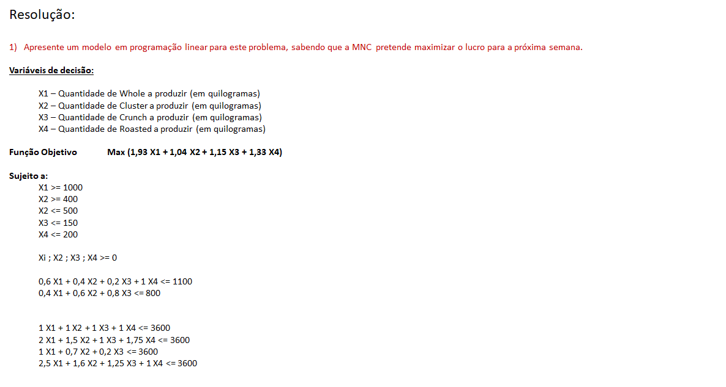
Trabalho realizado por:
 | André Novo nº 93343
 | Catarina Brito nº 98521
 | Luís Pereira nº 98398
 | Sebastião Rosalino nº 98437

5-Tabela_Simulação Embalamento
5. Crie uma tabela e um gráfico que ilustrem o impacto no lucro total de alterar o tempo requerido no processo de embalamento de cada produto,
fazendo-os variar entre 70% e 130% do seu valor original, em incrementos de 10%. Interprete a informação do gráfico resultante.

 | Molokai Nut Company (MNC)

 |  |  | Whole | Cluster | Crunch | Roasted
 |  | N.º a produzir | 1400 | 400 | 0 | 100
 | Max | Lucro (€) | 1.9308 | 1.0400 | 1.1467 | 1.3250 | 3,251.58 | Total
 | Quantidades totais |  |  |  |  |  | 1,900 |  |  |  |  |  |  |  | VENDAS
 |  |  |  |  |  |  |  |  |  |  |  |  |  |  |  | Whole | Cluster | Crunch | Roasted
 | Restrições |  | Whole | Cluster | Crunch | Roasted |  |  |  |  |  |  |  |  | Receitas | 5,304 € | 1,800 € | 510 € | 925 €
 | Restrições de produção | Min Whole | 1 | 0 | 0 | 0 | 1,400 | >= | 1,000 |  |  |  |  |  | Custos Variáveis | 3,296 € | 1,280 € | 338 € | 660 €
 |  | Min Cluster | 0 | 1 | 0 | 0 | 400 | >= | 400 |  |  |  |  |  | Quantidade vendida | 1040 | 500 | 150 | 200
 |  | Max Cluster | 0 | 1 | 0 | 0 | 400 | <= | 500 |  |  |  |  |  | Lucro Unitário | 1.93 | 1.04 | 1.15 | 1.33
 |  | Max Crunch | 0 | 0 | 1 | 0 | - | <= | 150
 |  | Max Roasted | 0 | 0 | 0 | 1 | 100 | <= | 200
 | Restrições de ingredientes | Macadâmia | 0.6 | 0.4 | 0.2 | 1 | 1,100 | <= | 1,100
 |  | Chocolate | 0.4 | 0.6 | 0.8 | 0 | 800 | <= | 800
 | Restrições de máquinas | Descasmento | 1 | 1 | 1 | 1 | 1,900 | <= | 3,600
 |  | Torrefacção | 2 | 1.5 | 1 | 1.75 | 3,575 | <= | 3,600
 |  | Revestimento | 1 | 0.7 | 0.2 | 0 | 1,680 | <= | 3,600
 |  | Embalamento | 2.5 | 1.6 | 1.25 | 1 | 4,240 | <= | 3,600
 |  |  |  |  |  |  | Usado |  | Disponível
 |  |  |  |  |  |  | L.H.Side |  | R.H.Side

SIMULAÇÃO

 |  |  | Whole | Cluster | Crunch | Roasted |  |  |  | Novo Lucro | N.º a produzir
 | Simulação Variação de tempo Embalamento |  | Horas utilizadas por produto |  |  |  |  |  |  |  | Whole | Cluster | Crunch | Roasted
 | Incremento | 10% | 2.75 | 1.76 | 1.375 | 1.1 | 4,664 | <= | 3,600 | 2,522.63 | 1000 | 400 | 0 | 133
 | Incremento | 20% | 3 | 1.92 | 1.5 | 1.2 | 5,088 | <= | 3,600 | 2,255.77 | 1000 | 313 | 0 | 0
 | Incremento | 30% | 3.25 | 2.08 | 1.625 | 1.3 | 5,512 | <= | 3,600 | 2,105.77 | 1000 | 168 | 0 | 0
 | Decrescimo | 10% | 2.25 | 1.44 | 1.125 | 0.9 | 3,816 | <= | 3,600 | 3,130.28 | 1225 | 400 | 87 | 187
 | Decrescimo | 20% | 2 | 1.28 | 1 | 0.8 | 3,392 | <= | 3,600 | 3,251.58 | 1400 | 400 | 0 | 100
 | Decrescimo | 30% | 1.75 | 1.12 | 0.875 | 0.7 | 2,968 | <= | 3,600 | 3,251.58 | 1400 | 400 | 0 | 100

Evolução do Lucro em função da variação do tempo de embalamento
 |  |  |  |  |  |  |  |  |  |  |  |  | Quebra de restrição

 | Simulação Variação de Utilização Embalamento
 | Variação Embalamento | Variação Lucro
 | Utilização inicial | 2,839.76
 | Aumento 10% | 2,522.63
 | Aumento 20% | 2,255.77
 | Aumento 30% | 2,105.77
 | Decrescimo 10% | 3,130.28
 | Decrescimo 20% | 3,251.58
 | Decrescimo 30% | 3,251.58

6-Tabela_Simuação Nozes e Choco
6. Crie uma tabela e um gráfico que ilustrem o impacto no lucro total de alterar a disponibilidade de nozes e chocolate, fazendo-as variar entre 70% e 100% do seu valor original, em incrementos de 10%. Interprete a informação do gráfico resultante.

 | Molokai Nut Company (MNC)

 |  |  | Whole | Cluster | Crunch | Roasted
 |  | N.º a produzir | 1000 | 267 | 0 | 0
 | Max | Lucro (€) | 1.9308 | 1.0400 | 1.1467 | 1.3250 | 2,208.10 | Total
 | Quantidades totais |  |  |  |  |  | 1,267
 |  |  |  |  |  |  |  |  |  |  |  | VENDAS
 | Restrições |  | Whole | Cluster | Crunch | Roasted |  |  |  |  |  |  | Whole | Cluster | Crunch | Roasted
 | Restrições de produção | Min Whole | 1 | 0 | 0 | 0 | 1,000 | >= | 1,000 |  |  | Receitas | 5,304 € | 1,800 € | 510 € | 925 €
 |  | Min Cluster | 0 | 1 | 0 | 0 | 267 | >= | 400 |  |  | Custos Variáveis | 3,296 € | 1,280 € | 338 € | 660 €
 |  | Max Cluster | 0 | 1 | 0 | 0 | 267 | <= | 500 |  |  | Quantidade vendida | 1040 | 500 | 150 | 200
 |  | Max Crunch | 0 | 0 | 1 | 0 | - | <= | 150 |  |  | Lucro Unitário | 1.9308 | 1.0400 | 1.1467 | 1.3250
 |  | Max Roasted | 0 | 0 | 0 | 1 | - | <= | 200
 | Restrições de ingredientes | Macadâmia - Nozes | 0.6 | 0.4 | 0.2 | 1 | 707 | <= | 1,100
 |  | Chocolate | 0.4 | 0.6 | 0.8 | 0 | 560 | <= | 800
 | Restrições de máquinas | Descasmento | 1 | 1 | 1 | 1 | 1,267 | <= | 3,600
 |  | Torrefacção | 2 | 1.5 | 1 | 1.75 | 2,400 | <= | 3,600
 |  | Revestimento | 1 | 0.7 | 0.2 | 0 | 1,187 | <= | 3,600
 |  | Embalamento | 2.5 | 1.6 | 1.25 | 1 | 2,927 | <= | 3,600
 |  |  |  |  |  |  | Usado |  | Disponível
 |  |  |  |  |  |  | L.H.Side |  | R.H.Side

SIMULAÇÃO

 | Valor inical de Nozes | 1100 | 0.6 | 0.4 | 0.2 | 1
 | Valor inical de Chocolate | 800 | 0.4 | 0.6 | 0.8 | 0
 |  |  |  |  |  |  |  |  |  | Novo Lucro | N.º a produzir
 | Variação da disponibilidade Nozes e Chocolate |  | Utilização Ingredientes |  |  |  |  |  |  |  | Whole | Cluster | Crunch | Roasted
 | Decrescimo Nozes | 90% | 0.6 | 0.4 | 0.2 | 1 | 707 | <= | 990 | 2,802.86 | 1091 | 400 | 55 | 165
 | Decrescimo Choco | 90% | 0.4 | 0.6 | 0.8 | 0 | 560 | <= | 720

 | Decrescimo Nozes | 80% | 0.6 | 0.4 | 0.2 | 1 | 707 | <= | 880 | 2,505.77 | 1000 | 400 | 0 | 120
 | Decrescimo Choco | 80% | 0.4 | 0.6 | 0.8 | 0 | 560 | <= | 640

 | Decrescimo Nozes | 70% | 0.6 | 0.4 | 0.2 | 1 | 707 | <= | 770 | 2,208.10 | 1000 | 267 | 0 | 0
 | Decrescimo Choco | 70% | 0.4 | 0.6 | 0.8 | 0 | 560 | <= | 560

 |  |  |  |  |  |  |  |  |  |  |  |  | Quebra de restrição

 | Variação Ingredientes | Variação Lucro
 | Lucro inicial | 2,839.76
 | Decrescimo 90% | 2,802.86
 | Decrescimo 80% | 2,505.77
 | Decrescimo 70% | 2,208.10

